Sheet1
 |  | RFQ Nr. 004 Echipament sportiv de interior

 | Echipamentele vor fi livrate și instalate în următoarele localități: s. Cobilea (Soldanesti); Filipeni(Leova); Puhoi(Ialoveni) Sarata Veche(Falesti) si Satul Nou (Cimislia) .Prețul va include livrarea și instalarea acestora.

 |  | Poza model | Denumirea | Cantitate | Pret unitar, TVA 0% | Pret total, TVA 0% | Informatii despre produsele oferite, inclusiv linkuri
 | nr. de ordine | Poza simbol | Denumirea articolului
 | 1 |  | Covorase pentru gimnastică/ yoga, 1800 x 600 | 44 |  | 0
 | 2 |  | Bicicleta magnetica (max. 125 kg) | 2 |  | 0
 | 3 |  | Fringhie pentru competitii de tragere, 12m | 1 |  | 0
 | 4 |  | Cerc masaj / Hula hoop d=105 cm | 17 |  | 0
 | 5 |  | Aparat tractiuni la helcometru (max. 150 kg) | 1 |  | 0
 | 6 |  | Aparat multifunctional Power Tower ( cu cadru de metal) | 1 |  | 0
 | 7 |  | Roata pentru abdomen si brate | 3 |  | 0
 | 8 |  | Banca abdominala | 1 |  | 0
 | 9 |  | Banca pentru exercitii | 3 |  | 0
 | 10 |  | Banca multif. (max. 120 kg) | 1 |  | 0
 | 11 | 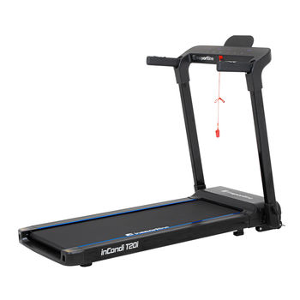 | Banda de alergare electrica, cu capacitatea de 120 kg | 4 |  | 0
 | 12 |  | Banda de alergat pliabila (max. 110 kg) | 1 |  | 0
 | 13 |  | Banca multifunctionala | 1 |  | 0
 | 14 |  | Step-aerobic | 1 |  | 0
 | 15 | 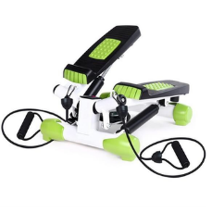 | Mini stepper cu minere | 1 |  | 0
 | 16 |  | Masa inversie (max. 150 kg) | 1 |  | 0
 | 17 |  | Coarda de sarit cu fir de cauciuc | 10 |  | 0
 | 18 |  | Aparat de vislit (max. 150 kg) | 1 |  | 0
 | 19 |  | Cerc gimnastic (1 buc.) d=54 cm | 16 |  | 0
 | 20 |  | Spalier gimnastic cu bara 240х80 cm (max. 120 kg) | 1 |  | 0
 | 21 |  | Bicicleta eliptica, masa max a utilizatorului 150kg | 2 |  | 0
 | 22 | 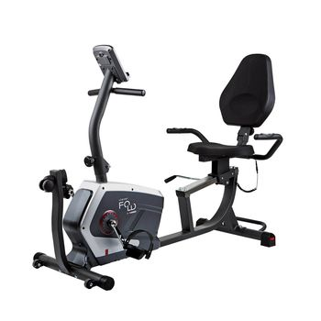 | Bicicleta fitness, electronica | 1 |  | 0
 | 23 |  | Banca multifuctionala (max. 150 kg) | 1 |  | 0
 | 24 |  | Aparat multifunctional (max. 120 kg) | 3 |  | 0
 | 25 |  | Bara tractiuni perete (max. 150 kg) | 2 |  | 0
 | 26 |  | Minge gimnastica cu bile d=75 cm | 5 |  | 0
 | 27 |  | Minge gimnastica, d. 0.45 | 11 |  | 0
 | 28 |  | Gantere de 2 kg | 12 |  | 0
 | 29 |  | Con se semnalizare, h=30 cm | 10 |  | 0
 | 30 |  | Cintar electronic, 180 kg | 2 |  | 0
 | 31 |  | Gantere reglabile 3-10 kg | 2 |  | 0
 | 32 |  | Single-Handed Plate-Loaded Dumbbell Set 2x20 kg 459-2x20KG-SET | 1 |  | 0
 | 33 |  | Baston gimnastica, 120 cm | 25 |  | 0
 | 34 |  | Coarda fitness cu cablu din metal,2,6m | 5 |  | 0
 | 35 |  | Expander (Extensor) Banda Elastica Fitnes 0,65mm, metri | 5 |  | 0
 | 36 |  | Set gantera ciment 6-in-1 40 kg | 1 |  | 0
 | 37 |  | Bara olimpica d=50 mm, l=200 cm (300 kg) | 2 |  | 0
 | 38 |  | Bete pentru mersul nordic din aluminiu, seturi | 20 |  | 0
 | 39 |  | Bara curbata Z d=50 mm, h=120 cm | 1 |  | 0
 | 40 |  | Set de discuri din fonta d=50 mm (14 buc., 1.25-25 kg) | 1 |  | 0
 | 41 |  | Saltea protectie cauciucat 1.4х1.4 m, 0.6 cm (16 buc.) | 2 |  | 0
 | 42 |  | Tatami mat Eva Puzzle 104x104х2 cm 255-1 | 10 |  | 0
 | 43 |  | Masa de tenis, dotata fiecare cu set de palete si mingi | 2 |  | 0
 | 44 |  | Disc din metal cauciucat cu manere 10 kg, d=30 mm | 4 |  | 0
5700 | 45 |  | Minge volei | 13 |  | 0
 | 46 |  | Minge basket | 5 |  | 0
 | 47 |  | Panou baschet 1.1x0.7 m + inel d=45 cm + plasa | 2 |  | 0
 | Suma Totala a ofertei, fara TVA

 | Completati informatii cu referire la livrare in zile lucratoare
 | Termen de livrare din momentul semnarii contractului

